Main
Biens
 |  |  |  | Vous cherchez à vous renseigner sur l'impact de la mode sur le climat et comment réduire votre impact tout en restant beau gosse ? Rendez-vous sur le lien suivant.

Goodies
 | De seconde main (nombre) | Neuf (nombre) |  | Ressource supplémentaire : | La mode de demain
Ecocups |  | 250 | nombre
Bananes |  |  | nombre
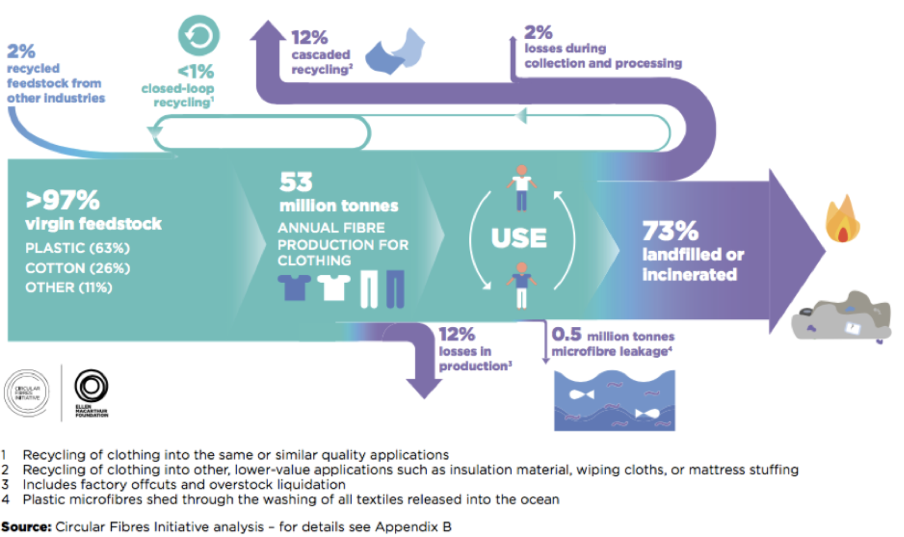
Gourdes |  |  | nombre
Briquets |  |  | nombre
Lunettes |  |  | nombre
Préservatifs |  | 160
Ouvre-bouteilles
Petits appareils électroniques (écouteurs sans fil, enceinte, ...) |  | 3 | nombre
Gros appareils électroniques (consoles vidéo, tablettes, ...) |  |  | nombre

Vêtements de liste
 | De seconde main (nombre) | Neuf (nombre)
Pull en acrylique |  |  | nombre
Pull en coton recyclé |  |  | nombre
Sweat en coton |  |  | nombre
T-shirt en coton |  |  | nombre
Polo |  |  | nombre
Casquette |  |  | nombre
Bob |  |  | nombre
Pantalon |  |  | nombre
Manteau |  |  | nombre
Imperméable |  |  | nombre
Chaussures lourdes (par ex : baskets, bottes) |  |  | nombre
Chaussures légères (par ex : claquettes) |  |  | nombre

Déguisements
 | De seconde main (nombre) | Neuf (nombre)
Chapeau ou couvre-chef |  |  | nombre
T-shirt |  |  | nombre
Chemise |  |  | nombre
Veste légère |  |  | nombre
Veste épaisse |  |  | nombre
Pantalon léger |  |  | nombre
Pantalon épais |  |  | nombre
Chaussures type baskets |  |  | nombre
Bottes de pluie |  |  | nombre
Matières premières type carton |  |  | nombre

Décorations
Quantité de carton neuf |  |  | kg
Quantité de carton recyclé |  |  | kg
Quantité de carton de seconde main (récupéré en déchetterie par exemple) |  | 2 | kg
Quantité de bois neuf |  | 0.5 | kg
Quantité de bois de seconde main |  |  | kg
Quantité de papier neuf |  | 0.2 | kg
Quantité de papier recyclé |  |  | kg
Quantité de papier de seconde main (chutes ou brouillons) |  |  | kg
Quantité de draps neufs |  | 12 | nombre
Quantité de draps de seconde main |  | 7 | nombre
Quantité de peinture |  | 0.5 | kg
Quantité de plastique neuf |  | 0.25 | kg | 250 stikers
Quantité de plastique recyclé |  |  | kg
Quantitié d'aluminum neuf |  |  | kg
Quantitié d'aluminum recyclé |  | 0.26 | kg | 3 bombes de peinture
Quantité de caoutchouc neuf |  | 0.95 | kg | 500*0,0019 ballons
Quantité de caoutchouc recyclé |  |  | kg
Quantité d'argile neuf |  | 10 | kg | argile + 28g*50 pastels
Quantité d'argile recyclé |  |  | kg

Cette œuvre est mise à disposition sous licence Attribution - Pas d’Utilisation Commerciale - Partage dans les Mêmes Conditions 4.0 International. Pour voir une copie de cette licence, visitez http://creativecommons.org/licenses/by-nc-sa/4.0/ ou écrivez à Creative Commons, PO Box 1866, Mountain View, CA 94042, USA.

